Лист1
№ | Дата выявления | Владелец конструкции / Собственник обьекта недвижимого им-ва / Лицо, управомоченное собственниками | Район города | Адрес размещения | Тип конструкции | Содержание | Фото конструкции
1 | 2024-02-29 | ИП Смоляков Андрей Александрович | Автозоводский | пр-кт. Ильича, д. 33 | Не установленный Правилами тип | since 2014 | 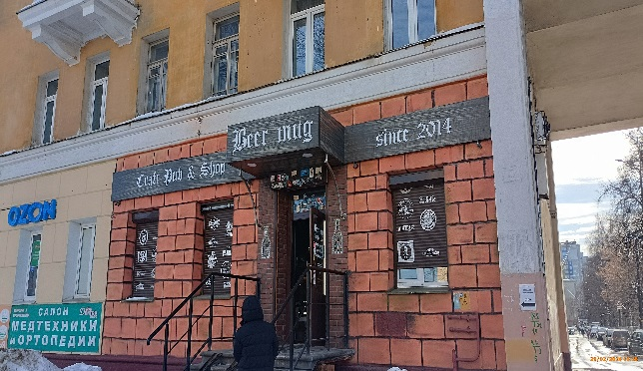
2 | 2024-02-29 | ИП Смоляков Андрей Александрович | Автозоводский | пр-кт. Ильича, д. 33 | Не установленный Правилами тип | Beer mug
3 | 2024-02-29 | ИП Смоляков Андрей Александрович | Автозоводский | пр-кт. Ильича, д. 33 | Не установленный Правилами тип | Craft Pub & Shop | 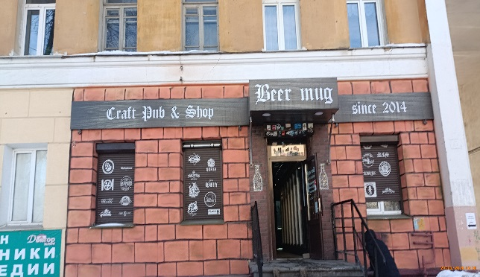
4 | 2024-02-29 | ИП Смоляков Андрей Александрович | Автозоводский | пр-кт. Ильича, д. 33 | Не установленный Правилами тип | Логотипы
5 | 2024-02-29 | ИП Смоляков Андрей Александрович | Автозоводский | пр-кт. Ильича, д. 33 | Не установленный Правилами тип | Логотипы
6 | 2024-02-29 | ИП Смоляков Андрей Александрович | Автозоводский | пр-кт. Ильича, д. 33 | Не установленный Правилами тип | Логотипы
7 | 2024-02-29 | ИП Егиазарян Армен Эдики | Автозоводский | пр-кт. Ильича, д. 33 | Настенная конструкция | OZON | 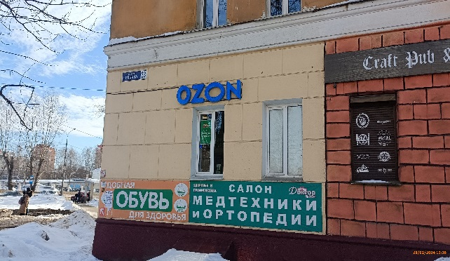
8 | 2024-02-29 | ИП Егиазарян Армен Эдики | Автозоводский | пр-кт. Ильича, д. 33 | Настенная конструкция | OZON | 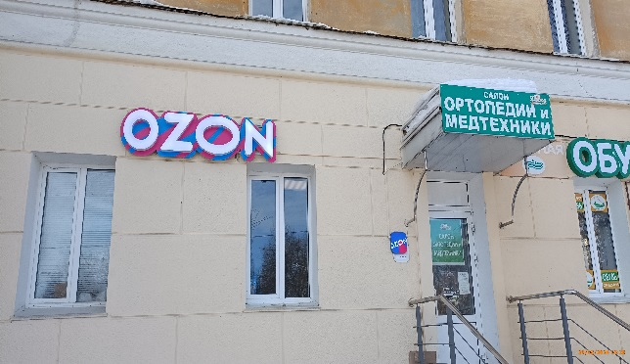
9 | 2024-02-29 | ИП Шморина Ирина Валентиновна | Автозоводский | пр-кт. Ильича, д. 33 | Не установленный Правилами тип | салон ОТОПЕДИИ И МЕДТЕХНИКИ | 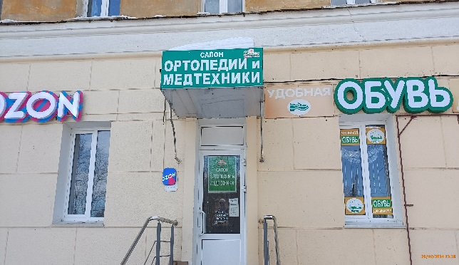
10 | 2024-02-29 | ИП Шморина Ирина Валентиновна | Автозоводский | пр-кт. Ильича, д. 33 | Не установленный Правилами тип | салон ОТОПЕДИИ И МЕДТЕХНИКИ | 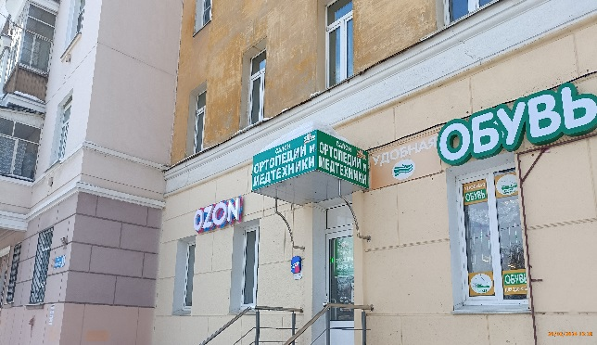
11 | 2024-02-29 | ИП Шморина Ирина Валентиновна | Автозоводский | пр-кт. Ильича, д. 33 | Не установленный Правилами тип | удобная | 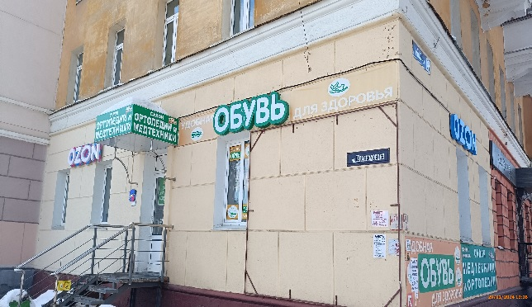
12 | 2024-02-29 | ИП Шморина Ирина Валентиновна | Автозоводский | пр-кт. Ильича, д. 33 | Настенная конструкция | ОБУВЬ
13 | 2024-02-29 | ИП Шморина Ирина Валентиновна | Автозоводский | пр-кт. Ильича, д. 33 | Не установленный Правилами тип | для здоровья
14 | 2024-02-29 | ИП Шморина Ирина Валентиновна | Автозоводский | пр-кт. Ильича, д. 33 | Конструкция в витрине | УДОБНАЯ ОБУВЬ | 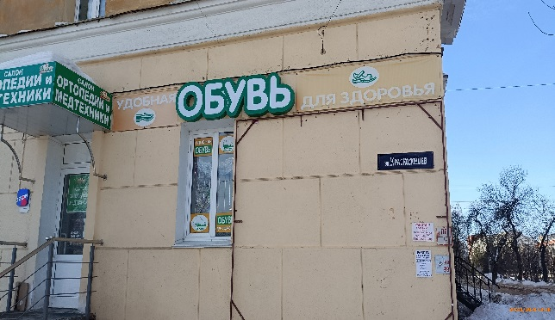
15 | 2024-02-29 | ИП Шморина Ирина Валентиновна | Автозоводский | пр-кт. Ильича, д. 33 | Конструкция в витрине | Легкая
16 | 2024-02-29 | ИП Шморина Ирина Валентиновна | Автозоводский | пр-кт. Ильича, д. 33 | Конструкция в витрине | Принимает форму стопы
17 | 2024-02-29 | ИП Шморина Ирина Валентиновна | Автозоводский | пр-кт. Ильича, д. 33 | Конструкция в витрине | ОБУВЬ для здоровья
18 | 2024-02-29 | ИП Шморина Ирина Валентиновна | Автозоводский | пр-кт. Ильича, д. 33 | Конструкция в витрине | САЛОН ОРТОПЕДИИ и МЕДТЕХНИКИ
19 | 2024-02-29 | ИП Шморина Ирина Валентиновна | Автозоводский | пр-кт. Ильича, д. 33 | Не установленный Правилами тип | удобная ОБУВЬ для здоровья
20 | 2024-02-29 | ИП Шморина Ирина Валентиновна | Автозоводский | пр-кт. Ильича, д. 33 | Не установленный Правилами тип | салон МЕДТЕХНИКИ и ОРТОПЕДИИ

